Feuil1
 |  | FICHIER DE RECENSEMENT IATSS / FORMATIONS À CANDIDATURE DÉSIGNÉE

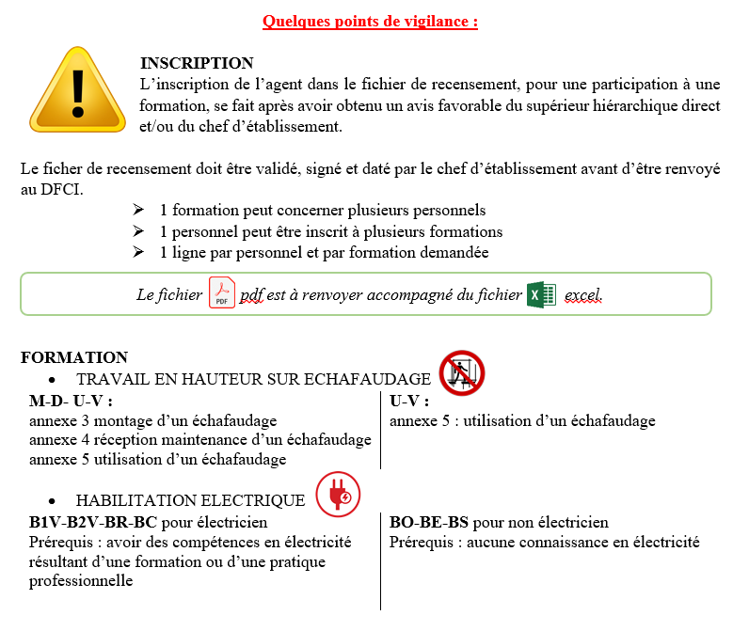
 |  |  |  |  | Nom de l'établissement :

 |  |  |  |  | Avis du chef d'établissement :
 |  |  |  |  | Date
 |  |  |  |  | Signature
 |  |  |  |  | Cachet

A | B-Nom patronymique | C-Nom marital | D-Prénom | E-Fonction | F-Cliquer sur la cellule ci-dessous, cliquer sur la petite flèche à droite de la cellule colorée.
1 |  |  |  |  | 26A0410335-20609- IATSS- AMENAGEMENT ENTRETIEN DES ESPACES VERTS
2
3
4
5
6
7
8
9
10
11
12
13
14
15
16
17
18
19
20
21
22
23
24
25
26
27
28
29
30
31
32
33
34
35
36
37
38
39
40
41
42
43
44
45
46
47
48
49
50
51
52
53
54
55
56
57
58
59
60
61
62
63
64
65
66
67
68
69
70
71
72
73
74
75
76
77
78
79
80

